1차 결함리포트 확인
GS-A-25-0255 1차 결함리포트 보고일자: 2026년 4월 20일 |  |  | [시험환경 : | 웹/백엔드 서버/사용자PC : Microsoft Windows 11 Pro (64bit) (1EA) ]

 |  |  |  |  |  |  |  |  | 결함빈도: H(High), M(Medium), L(Low) 발생빈도: I(Intermittent), A(Always)
순번 | 시험환경 OS | 결함요약 | 결함정도 | 발생빈도 | 품질특성 | 결함 설명 | 업체 응답 | 수정여부 | 비고
1 | 시험환경 모든 OS | 결함 진단 이동 기능 오류 | M | A | 기능적합성 | [상태평가보고서>부재별 상태평가 설정] 결함 및 균열 진단이 완료되지 않은 경우 팝업창의 '결함 진단으로 이동' 버튼 클릭 시, 균열 진단 페이지로 이동함 | 처리 완료 | 처리완료 | 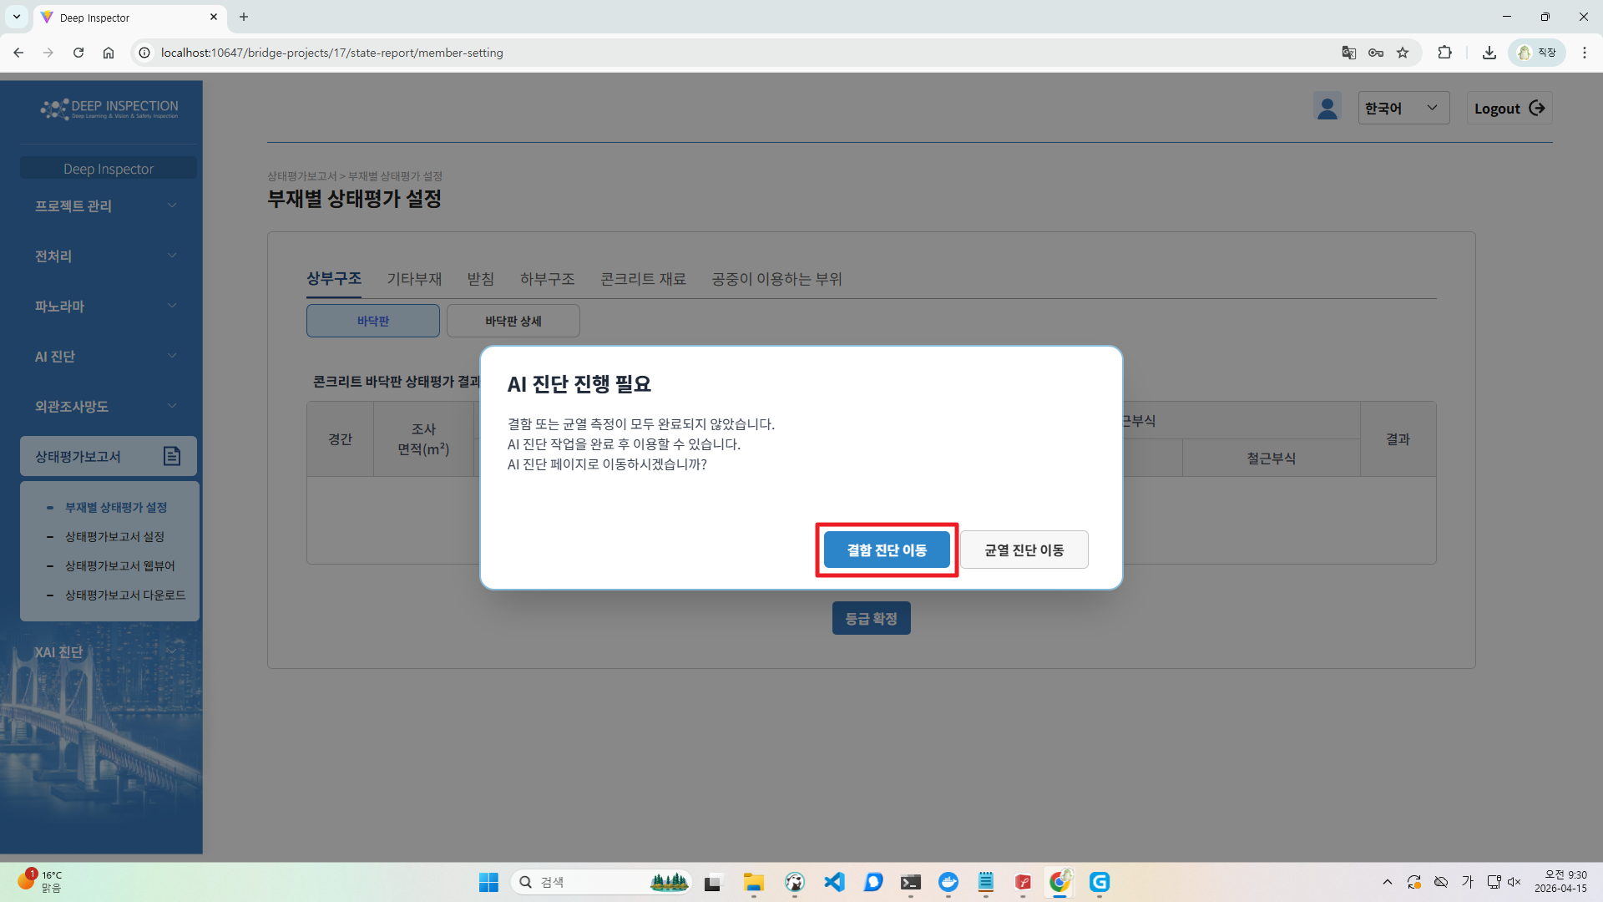 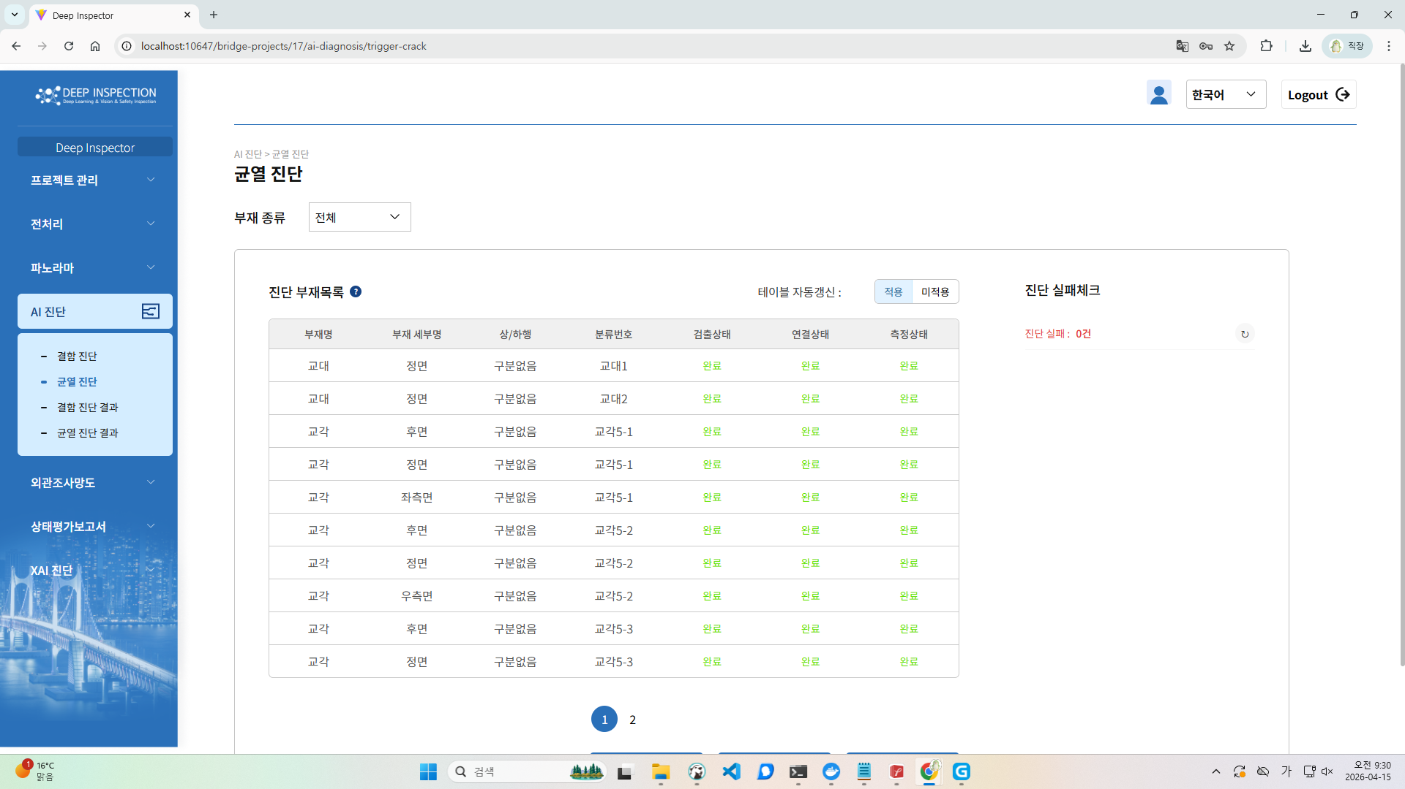
2 | 시험환경 모든 OS | 불필요한 기능 제공 | M | A | 기능적합성 | 좌측 상단의 회사 로고 클릭 시, 제품 범위에 해당하지 않는 기능이 제공됨 예) 터널, 지하철 애자 | 프로젝트 목록 페이지로 이동처리, 프로젝트 목록 페이지와 내정보 페이지에서는 별도 이동 없게 처리 | 처리완료
3 | 시험환경 모든 OS | 비밀번호 재설정 기능 오류 | M | A | 기능적합성 | [비밀번호 재설정] 기존 비밀번호로 변경이 가능함 | 기존 비밀번호 체크 추가 | 처리완료
4 | 시험환경 모든 OS | 비밀번호 재설정 기능 오류 | M | A | 기능적합성 | [비밀번호 재설정] 회원가입 시 제공된 비밀번호 규칙과 관계없이 재설정이 가능함 ﻿-> 규칙: 8자 이상, 숫자, 대문자, 소문자, 특수문자를 모두 포함 재설정 비밀번호: skdus98! | 재설정에도 가입과 동일 규칙 추가 | 처리완료
5 | 시험환경 모든 OS | 상태 표시 기능 오류 | M | A | 기능적합성 | [대시보드] XAI 진단 목록에 '진행중', '대기중'으로 표시되지만 대시보드 목록은 ERROR로 표시됨 | 추가 재현 필요 | 확인필요 | 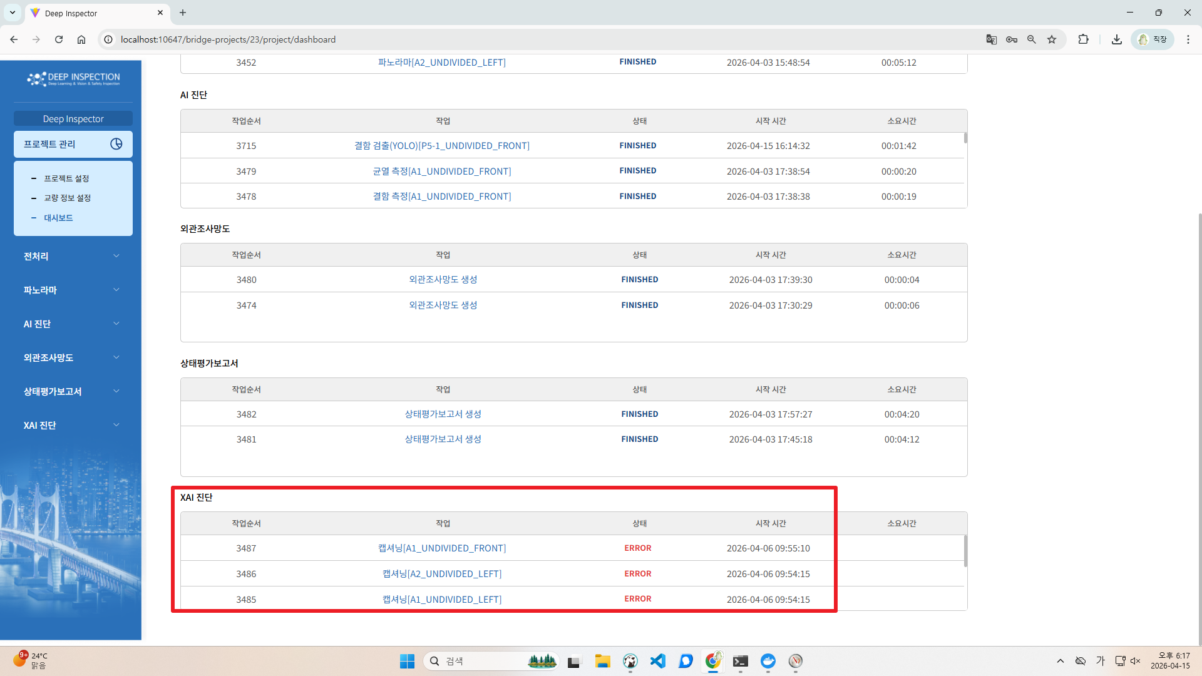 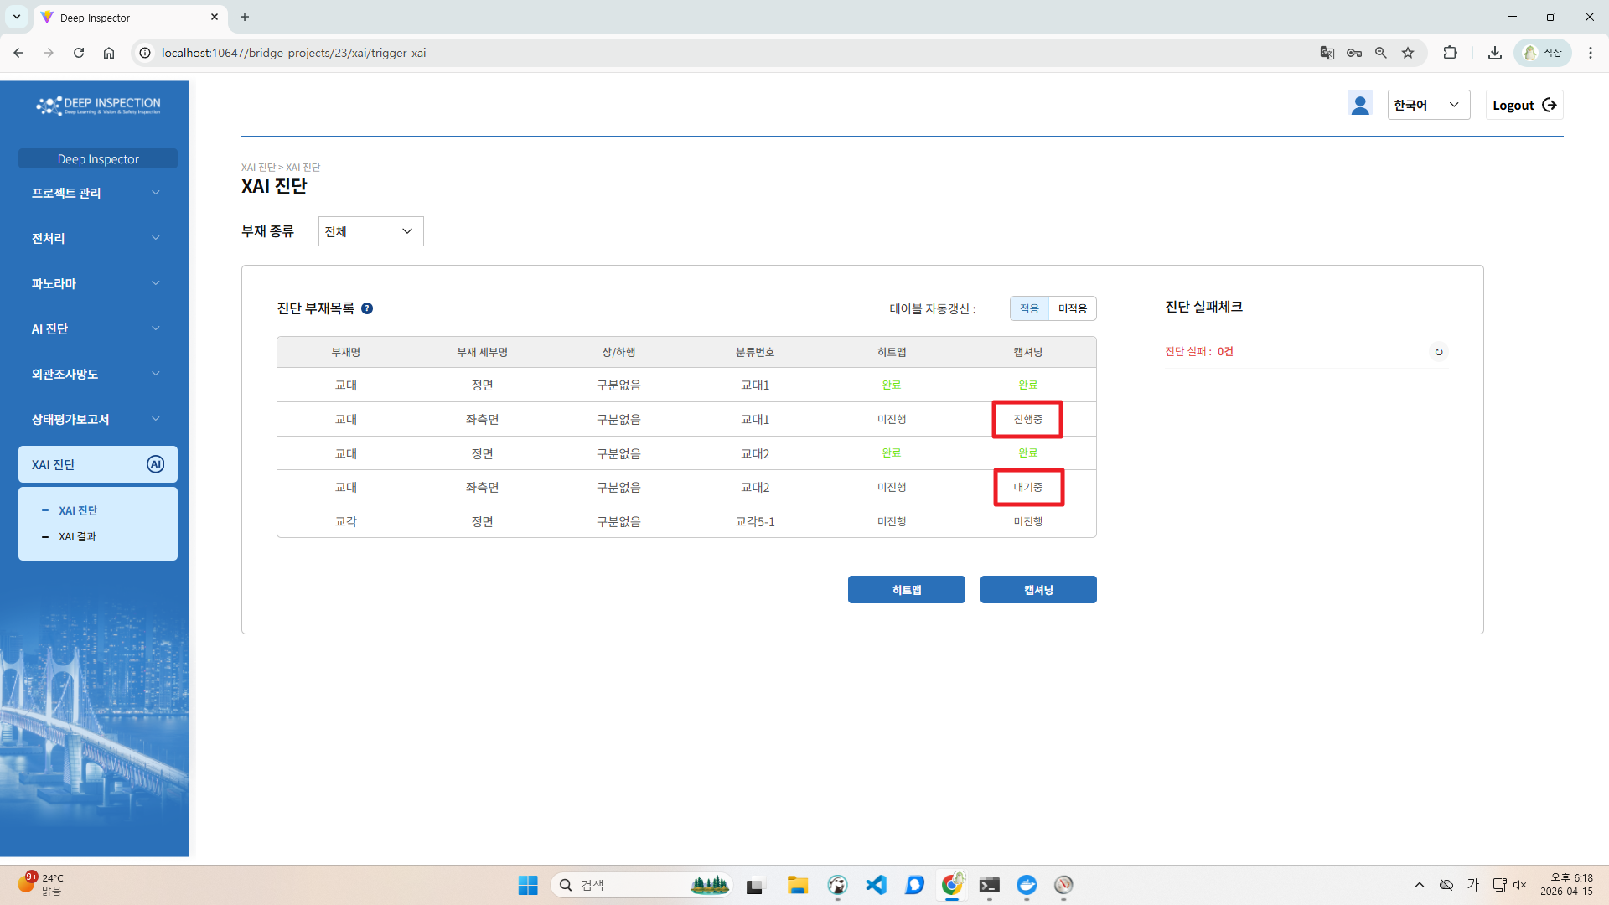
6 | 시험환경 모든 OS | 이미지 업로드 기능 오류 | M | A | 기능적합성 | [전처리>이미지 업로드] 파노라마 생성 후 해당 부재에 이미지 파일을 추가할 경우 '업로드' 버튼이 활성화되지 않아 업로드가 불가능함 <시나리오> 1. 원촌교-교각-구분없음-기둥후면-5번 교각-2번 기둥의 이미지 파일 업로드 2. '업로드' 버튼 클릭 3. [전처리>파노라마 이미지 구성] 메뉴로 이동 4. 동일한 부재 종류 선택 5. '파노라마용 이미지로 지정' 버튼 클릭 6. [전처리>이미지 업로드] 메뉴로 이동 7. 동일한 부재 종류 선택 8. 새로운 이미지 파일 추가 9. '업로드' 버튼 비활성화 | 이미 생성된 후에는 이전 작업 초기화를 해야만 재업로드 및 작업 가능함 | 처리완료 | 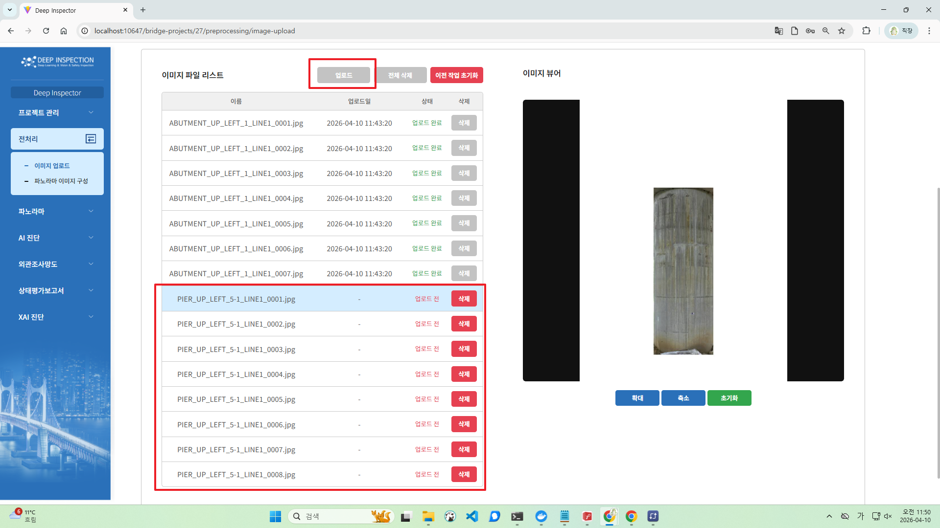
7 | 시험환경 모든 OS | 회원가입 기능 오류 | M | A | 기능적합성 | [회원가입>소속 코드] 임의의 숫자 4자리 이상 입력 후 '회원가입' 버튼 클릭 시, 가입이 가능함 | 현재 의미없는 값으로, 소속코드 제거 내정보에서도 제거 | 처리완료 | 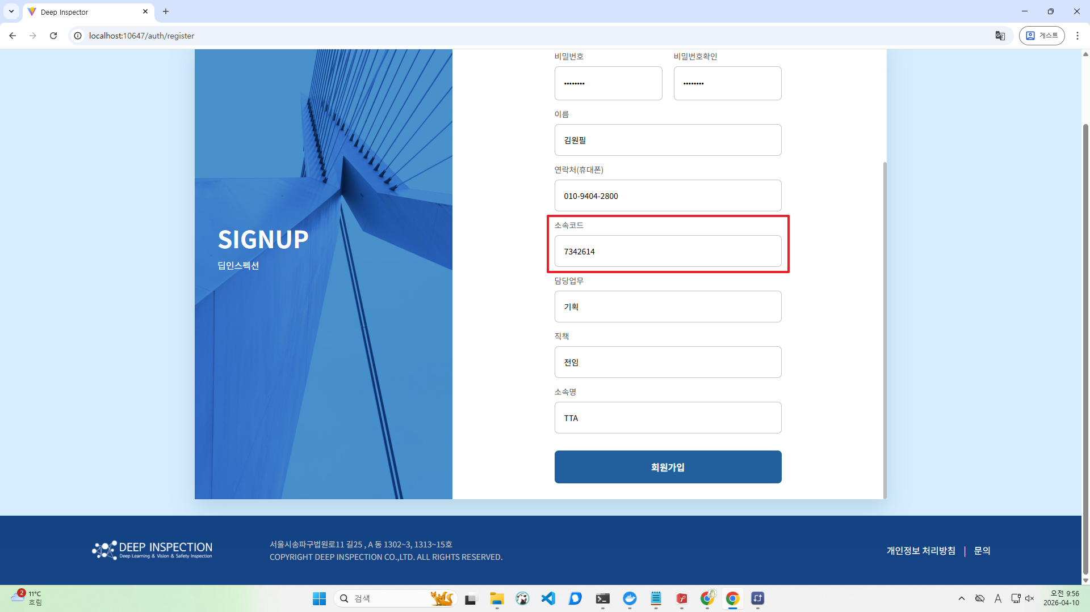 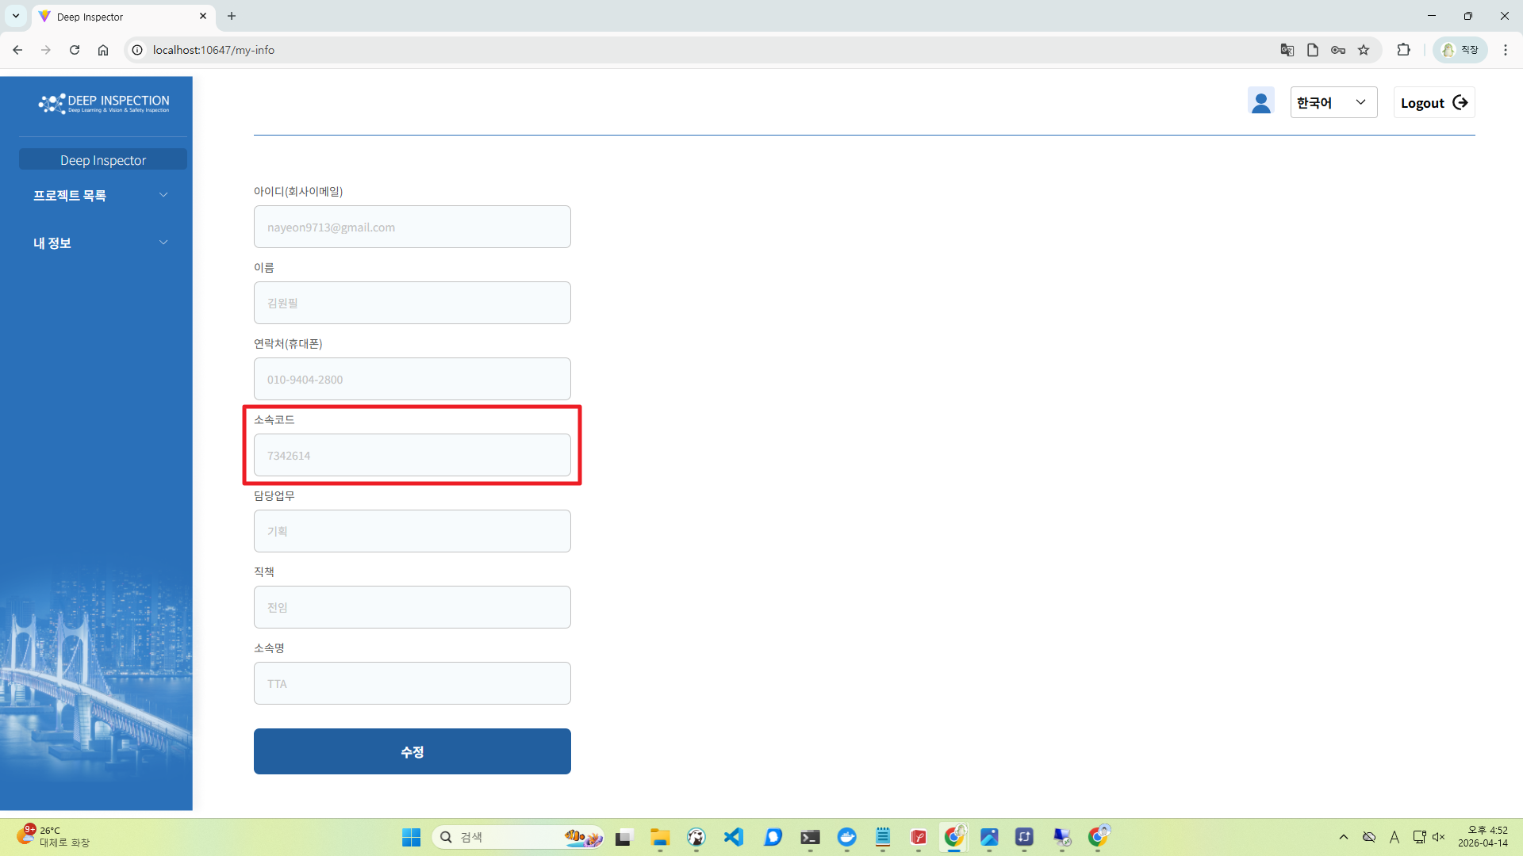
8 | 시험환경 모든 OS | 응답시간 지연 | M | I | 성능효율성 | [전처리>이미지 업로드] 이미지 뷰어의 소요시간이 약 10초로 길게 소요되며, '이미지가 존재하지 않습니다.'라는 오류 메시지가 출력됨 | TTA 로컬 ip로 세팅중 잘못된 경로 설정으로 인한 문제로 예상되며 목요일 TTA 방문 후 세팅할때 해당 문제 확인 가능 | 확인필요 | 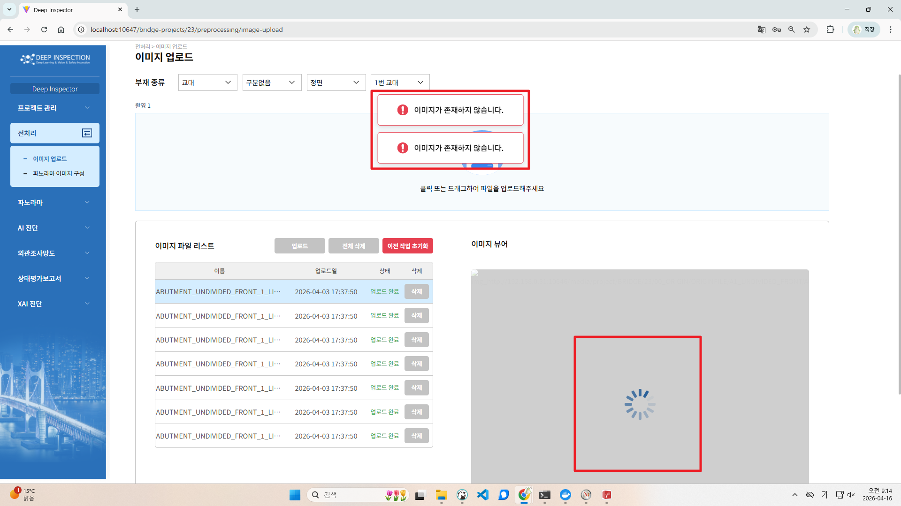
9 | 시험환경 모든 OS | XAI 결과 표시 오류 | M | A | 사용성 | [XAI 진단>XAI 결과] 결함 내용의 일부가 히트맵 및 캡셔닝 결과에 표시되지 않음 -> 자체시험성적서에 작성하신 대략적인 검출률을 매뉴얼에 기재 부탁드립니다. | ai팀 확인 | 처리완료 | 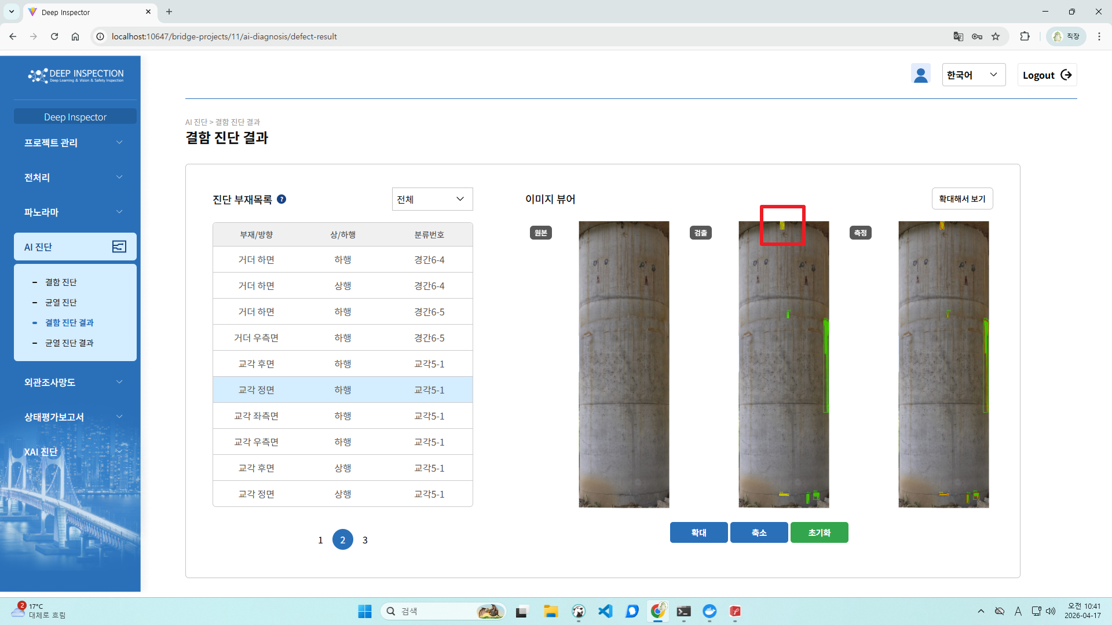 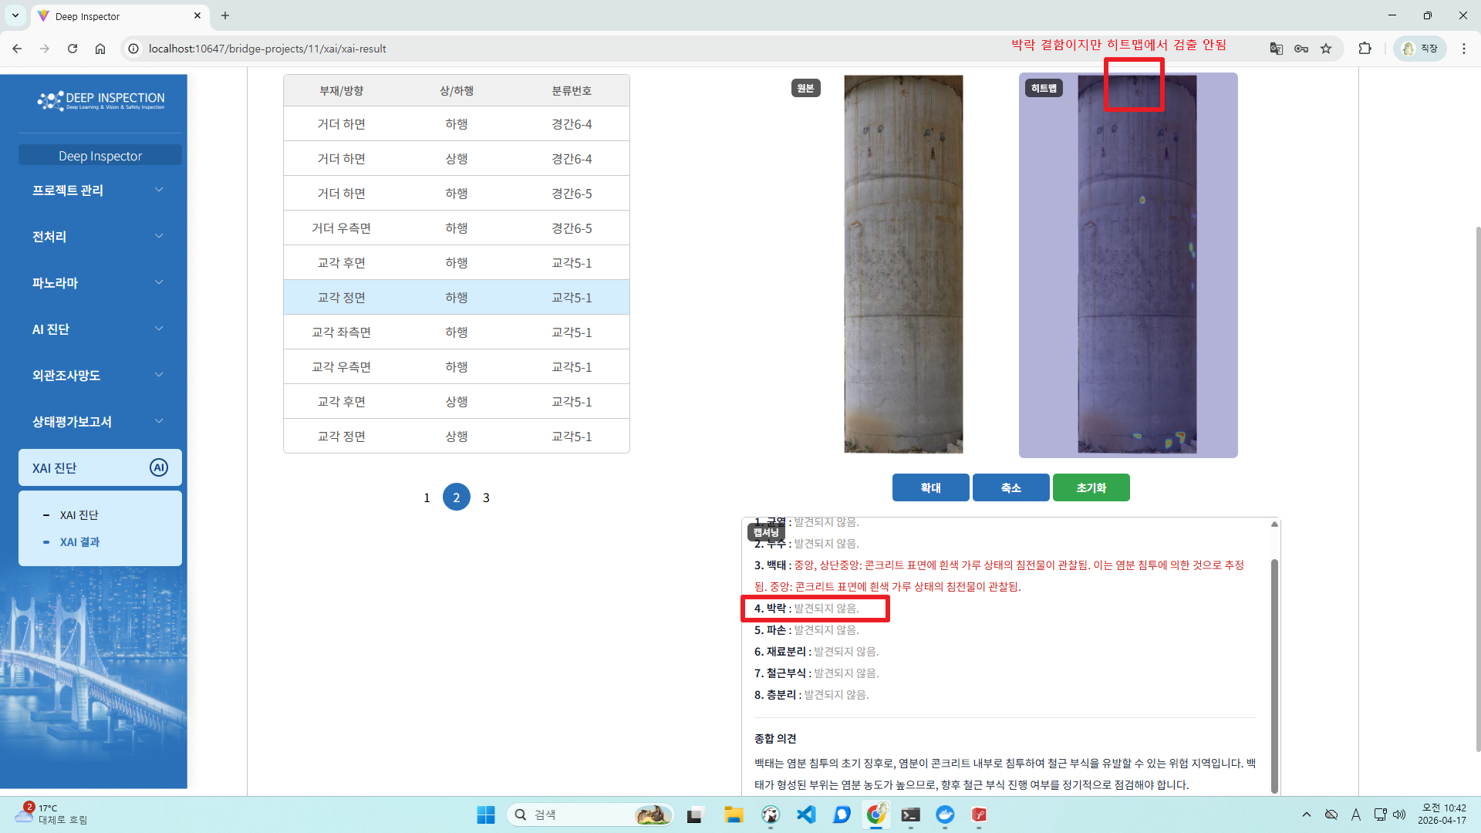
10 | 시험환경 모든 OS | 기능과 동떨어진 아이콘 사용 | M | A | 사용성 | [프로젝트] 프로젝트 목록에서 '비활성화' 기능을 삭제 아이콘으로 제공하여 인터페이스 이해도가 떨어짐 | 명확한 텍스트로 교체 활성화/비활성화 | 처리완료 | 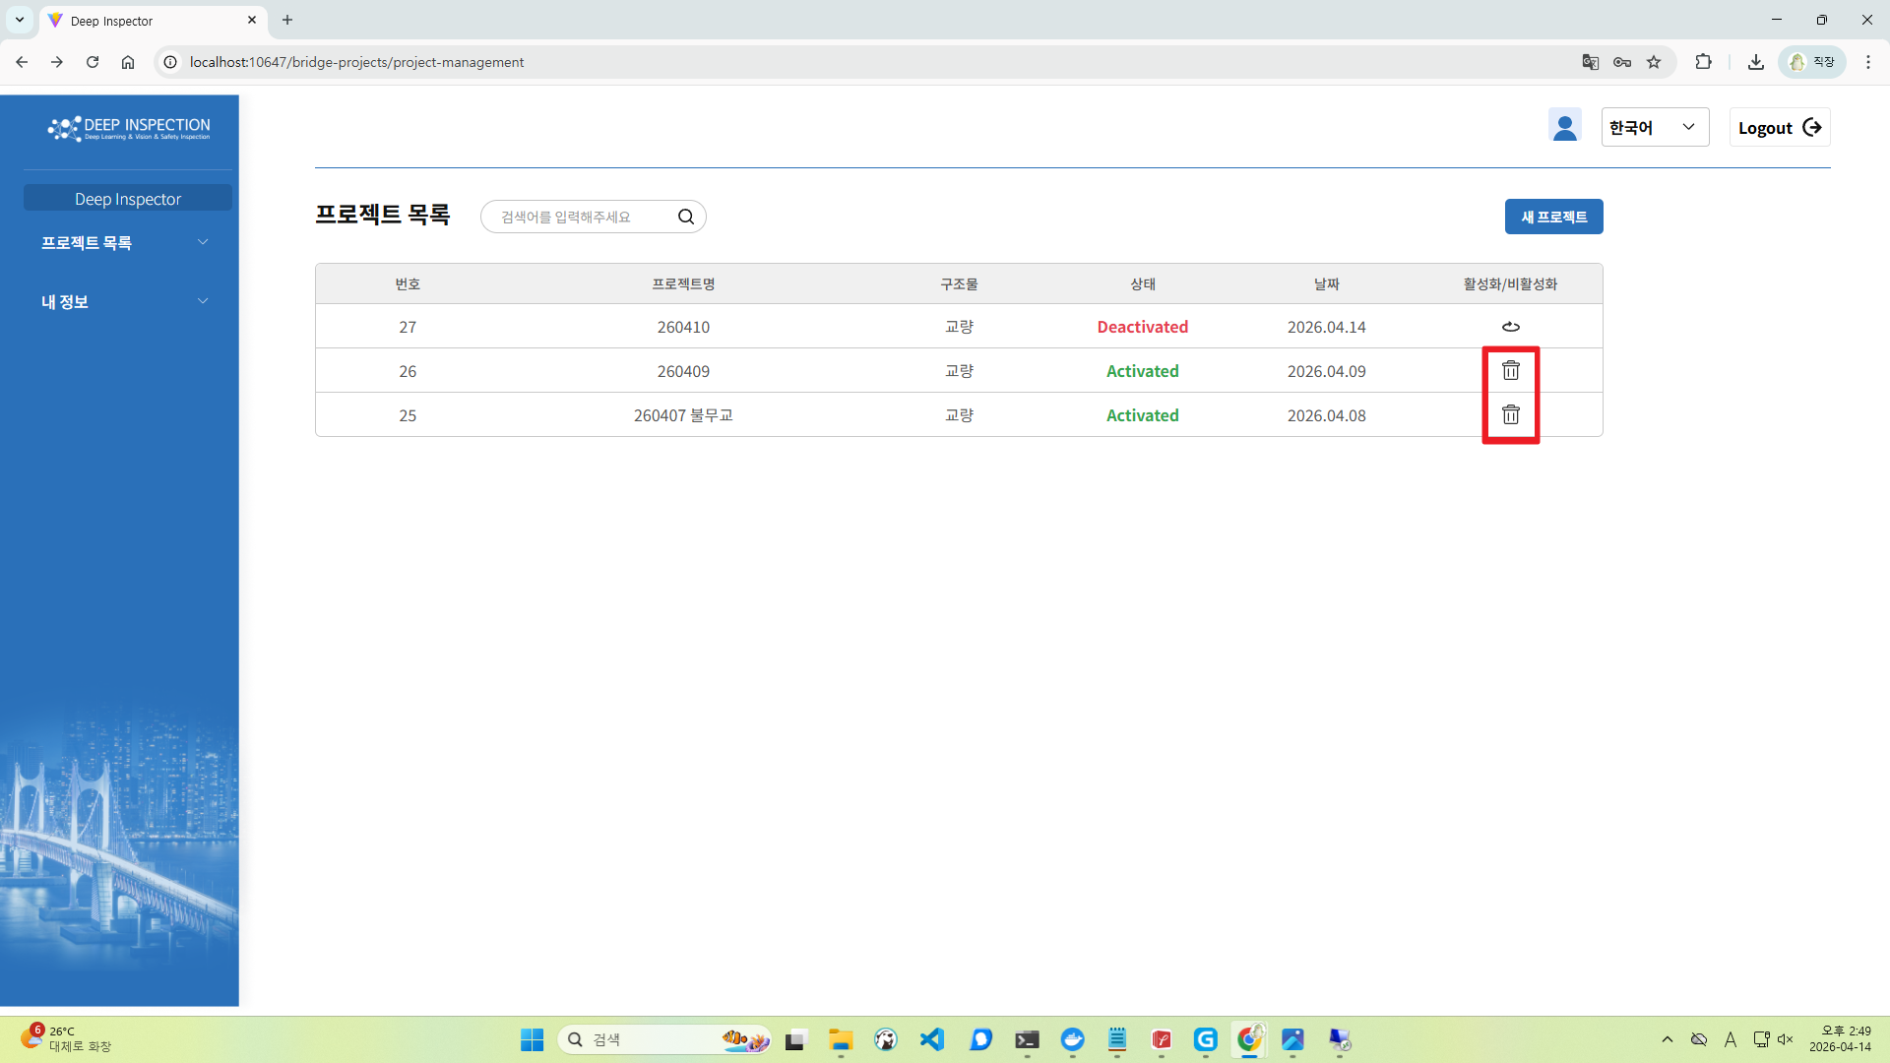 | 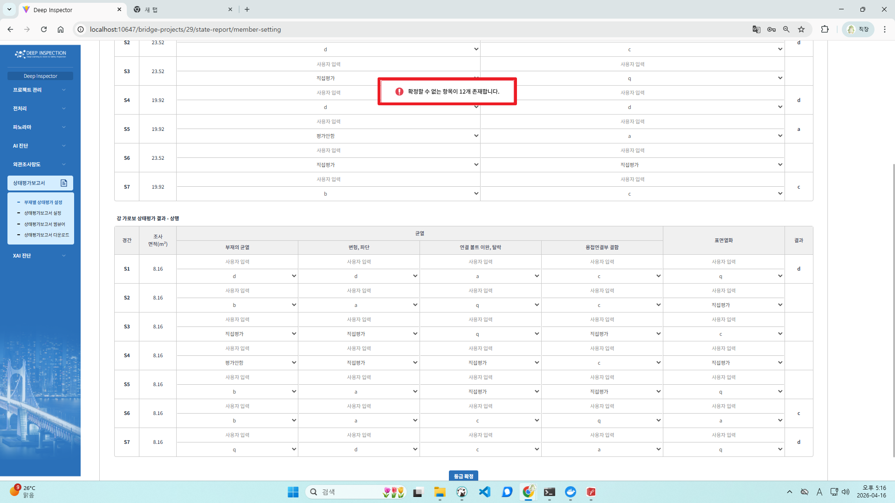
11 | 시험환경 모든 OS | 미선택 항목 표시 미제공 | M | A | 사용성 | [상태평가보고서>부재별 상태평가 설정] 일부 등급을 선택하지 않고 '등급 확정' 버튼 클릭 시, '확정할 수 없는 항목이 21개 존재합니다.'라는 안내메시지가 출력되지만 파악이 어려움 | 직접평가인 경우 파란색으로 강조처리 | 처리완료
12 | 시험환경 모든 OS | 알 수 없는 안내메시지 제공 | M | A | 사용성 | [비밀번호 재설정] 인증코드 입력 후 '인증번호 확인' 버튼 클릭 시, 'auth.verification-success' 라는 알 수 없는 안내메시지가 출력됨 | 수정 | 처리완료 |  |  | 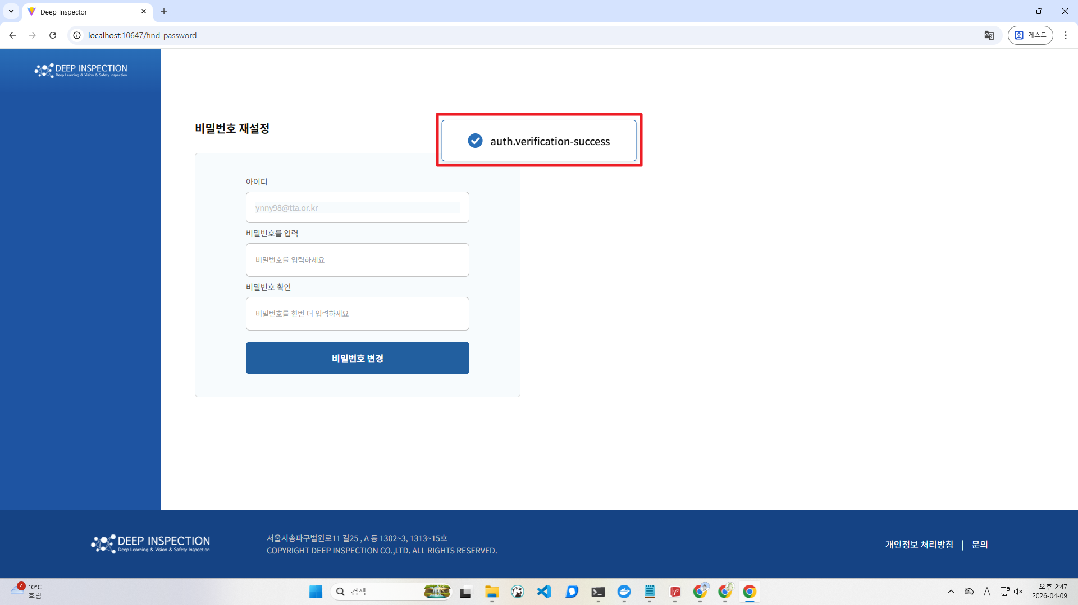
13 | 시험환경 모든 OS | 알 수 없는 오류메시지 제공 | M | A | 사용성 | [비밀번호 재설정] 아이디 미입력 후 '인증번호 요청' 버튼 클릭 시, 'auth.enter-id..' 라는 알 수 없는 오류 메시지가 출력됨 | 수정 | 처리완료 | 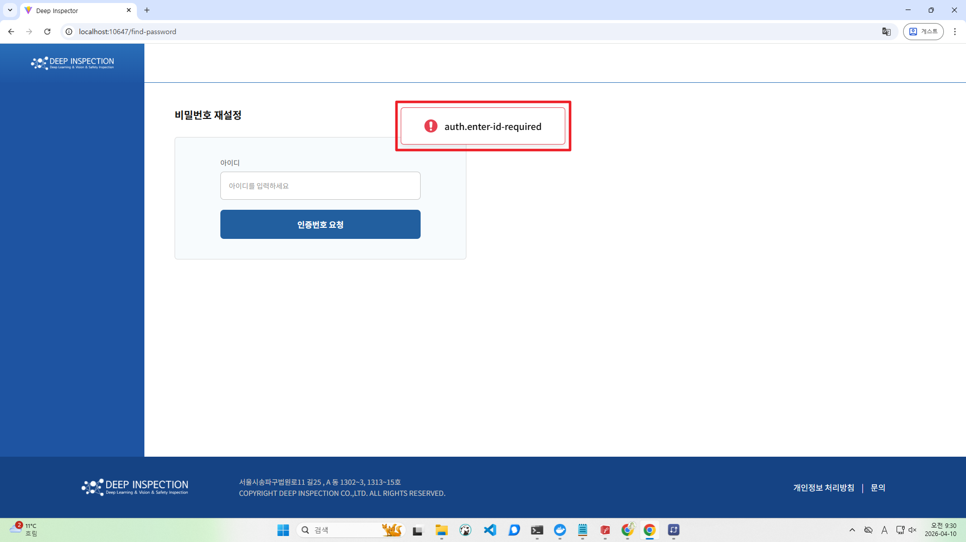
14 | 시험환경 모든 OS | 오조작 방지 미제공 | M | A | 사용성 | [로그아웃] '로그아웃' 기능 실행 시 오조작 방지를 위한 메시지가 제공되지 않음 (TTA) 예를 들어 로그아웃하시겠습니까? 등의 메시지가 해당됩니다 | 확인 팝업 추가 | 처리완료
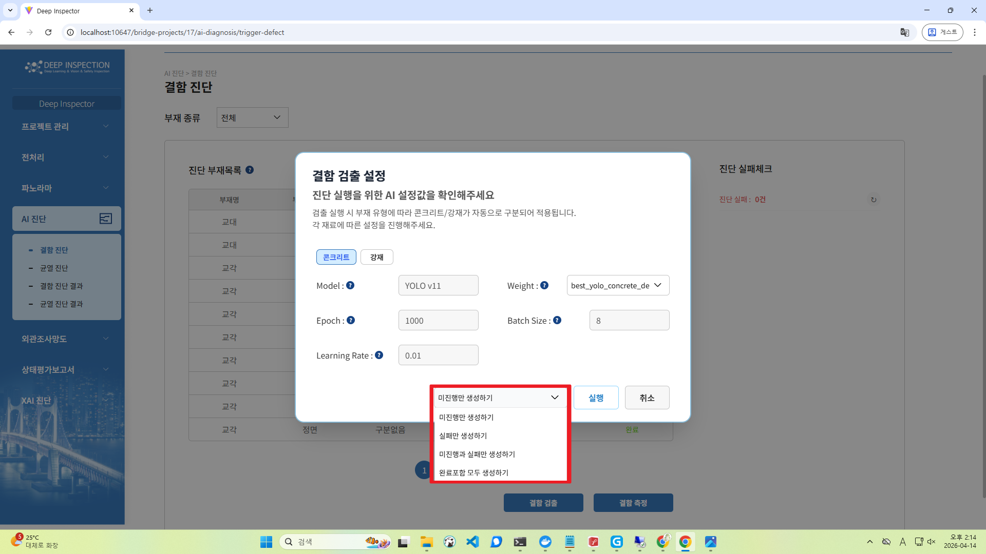
15 | 시험환경 모든 OS | 잘못된 기능명 사용 | M | A | 사용성 | [AI 진단>결함 진단>결함 검출] 교량의 결함을 검출하는 기능이지만, '생성하기' 라는 잘못된 기능명을 사용함 -> 결함 측정, 균열 검출, 균열 연결, 균열 측정도 확인 부탁드립니다. | 실행하기로 변경 | 처리완료 |  | 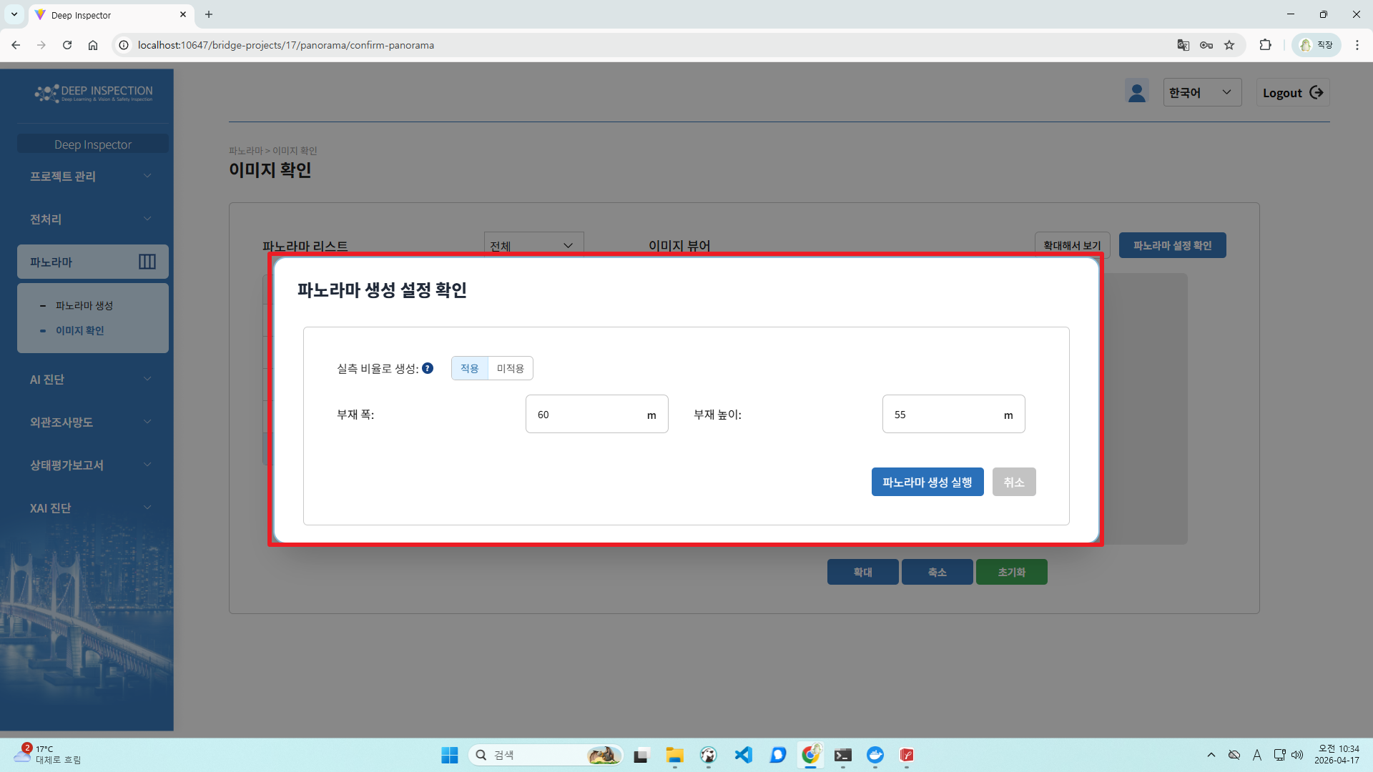
16 | 시험환경 모든 OS | 잘못된 기능명 사용 | M | A | 사용성 | [파노라마>이미지 확인] 파노라마 정보를 수정하고 생성하는 기능이지만 '파노라마 생성 설정 확인' 이라는 잘못된 기능명을 사용함 | 파노라마 재생성으로 변경 | 처리완료 | 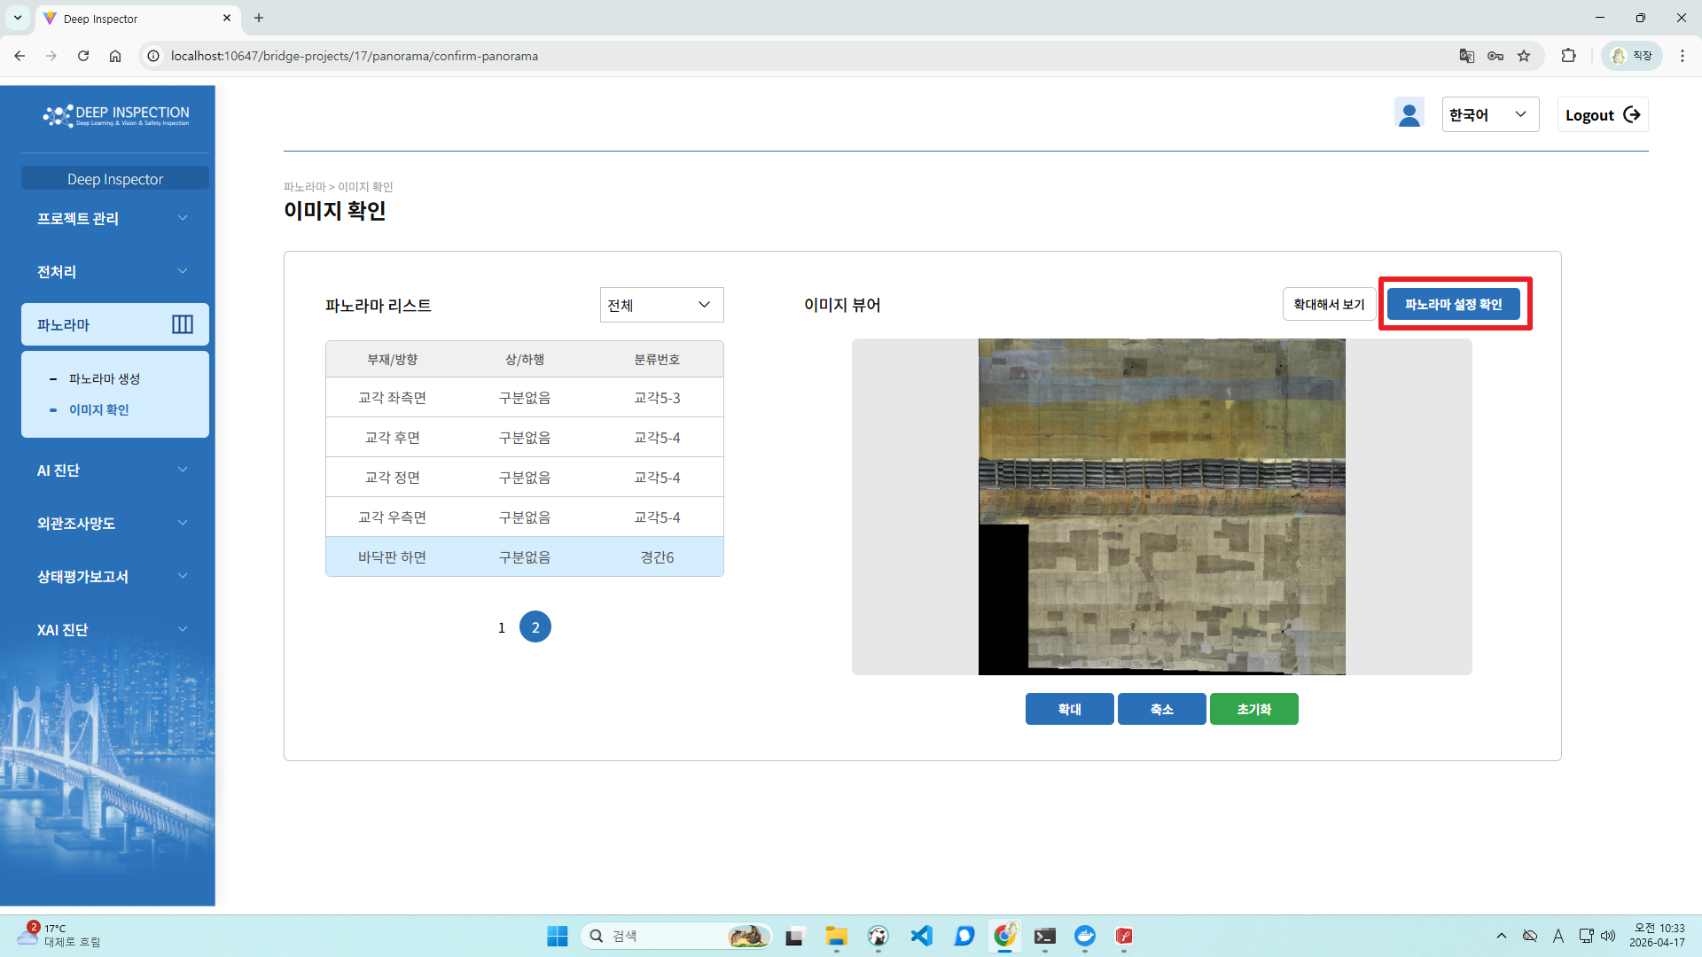
17 | 시험환경 모든 OS | 프로젝트명 미표시 | M | A | 사용성 | [프로젝트 편집] 현재 작업을 진행 중인 프로젝트명을 확인할 수 없어 [프로젝트 관리>프로젝트 설정] 메뉴로 이동해야 하는 불편 및 비효율이 발생함 | 현재 프로젝트명을 메뉴 상단에 노출, 사이드바에 표현 어려운 길이인 경우 ...으로 표기 | 처리완료
18 | 시험환경 모든 OS | 필수 입력 항목 미표시 | M | A | 사용성 | [회원가입] 모든 입력 필드는 필수 입력 항목이지만, 필수 입력 항목 표시가 제공되지 않음 | 문제 없음(캡처 추가), TTA 추가 확인 필요 | 확인필요
19 | 시험환경 모든 OS | 항목 선택 미제공 | M | A | 사용성 | [AI 진단>결함 진단, 균열 진단] [XAI진단>XAI 진단] 항목 선택 체크박스가 제공되지 않아 일부 부재 항목을 선택하여 실행할 수 없음 | 상단 부재 종류를 전체에서 종류별로 선택하여 실행하는 기능 제공중, 매뉴얼 추가 |  | 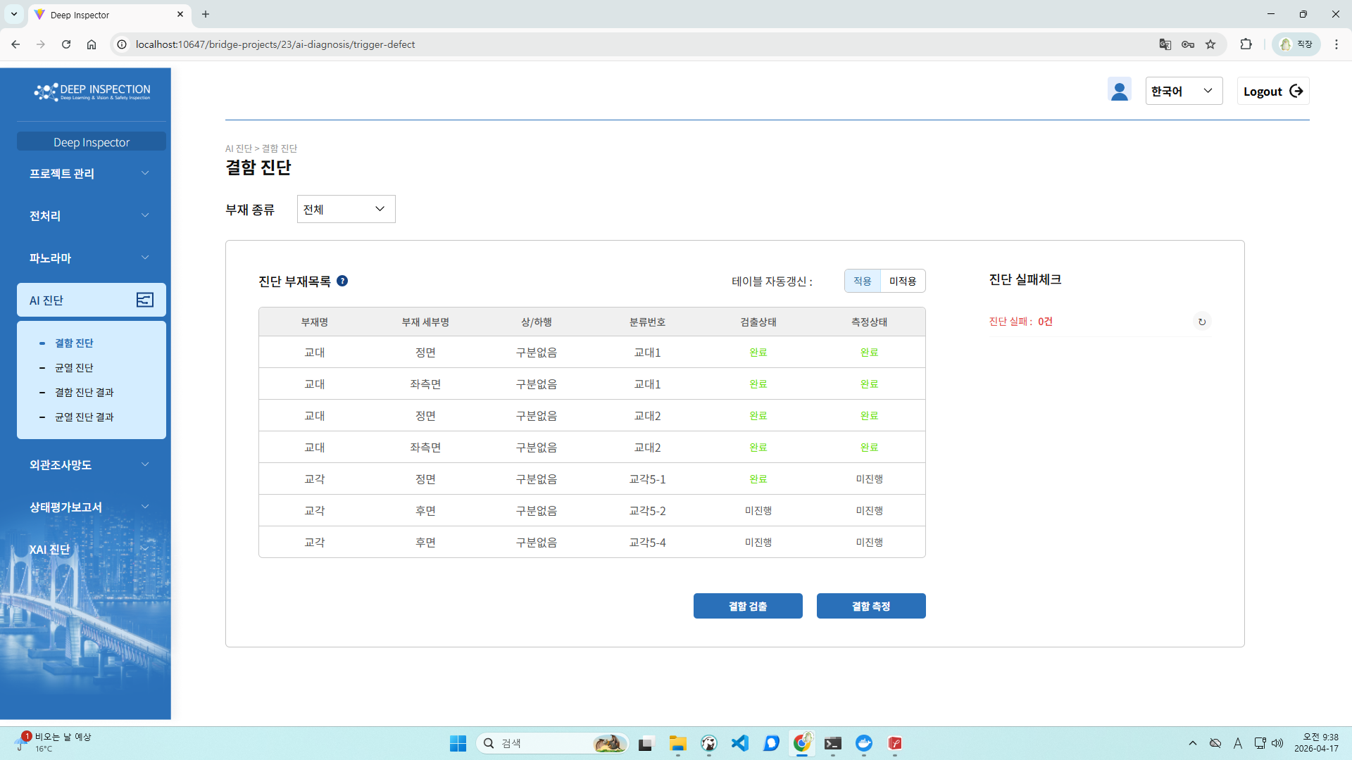
20 | 시험환경 모든 OS | 확대 보기 표시 오류 | M | A | 사용성 | [AI 진단>결함 진단 결과>확대해서 보기] 높이가 낮은 이미지 대상으로 '확대해서 보기' 버튼 클릭 시, 진단 결과를 명확히 확인하기 어려움 -> 균열 진단 결과, XAI 결과 메뉴에서도 동일한 결함 발생합니다. | 확대기능이 어디까지 되는지 확인 필요, 다른 방법도 찾아봐야함 |  | 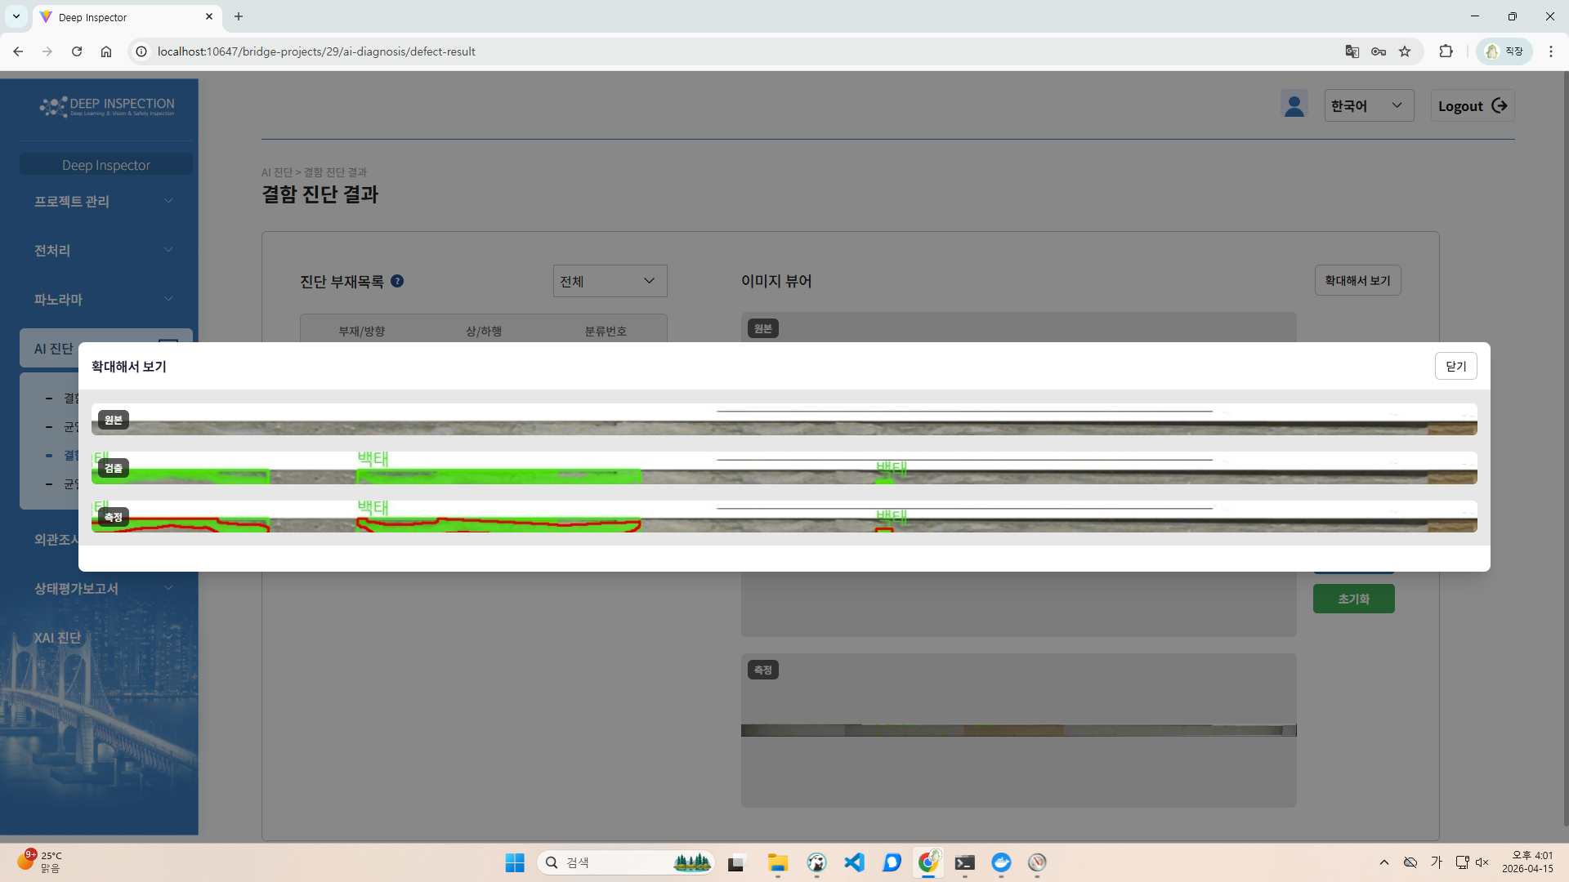 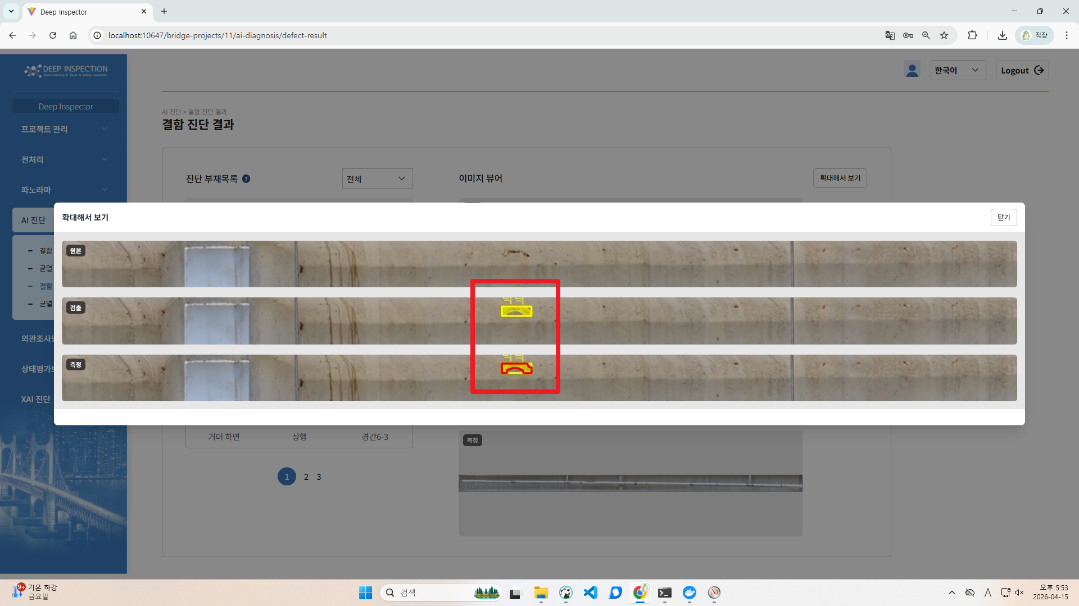
21 | 시험환경 모든 OS | 확대 보기 표시 오류 | M | A | 사용성 | [AI 진단>결함 진단 결과>확대해서 보기] 측정을 실행하지 않고 '확대해서 보기' 버튼 클릭 시, 일부 글자가 겹쳐서 표시됨 -> 균열 진단 결과, XAI 결과 메뉴에서도 동일한 결함 발생합니다. | 이미지 없을때 텍스트가 잘 나올 수 있도록 UI 폭/높이 개선 |  | 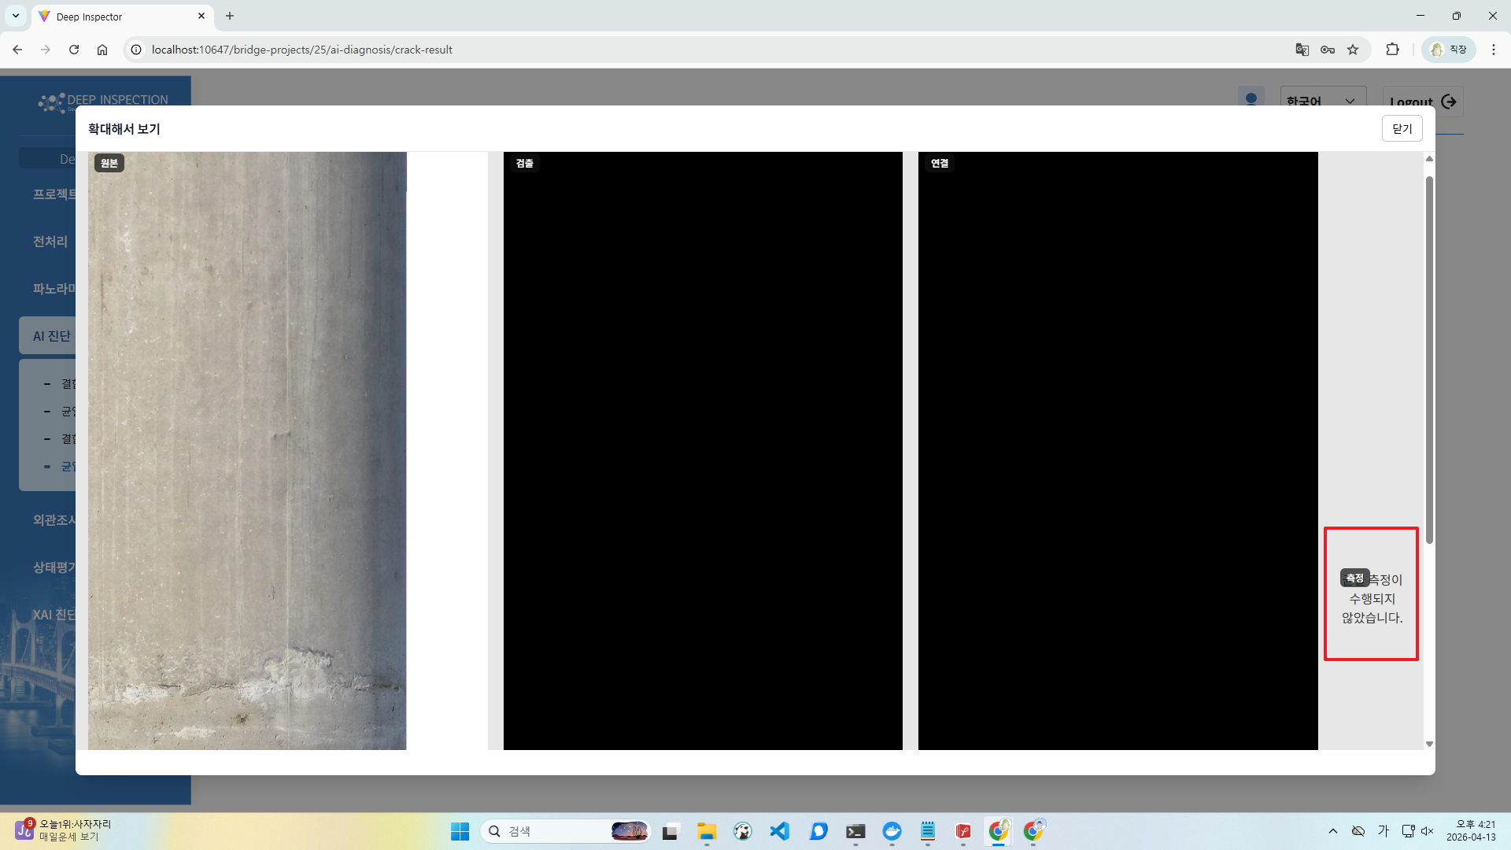
22 | 시험환경 모든 OS | 구버전 jQuery UI Autocomplete 사용 | M | A | 보안성 | 최신 버전의 jQuery UI Autocomplete를 사용하고 있지 않음 확인된 버전 : 1.12.1 최신 버전 : 1.14.2 | 현재 사용하지 않고 있어서 제거 | 처리완료 | 넷스파커 보고서 참조 부탁드립니다.
23 | 시험환경 모든 OS | 구버전 jQuery UI Dialog 사용 | M | A | 보안성 | 최신 버전의 jQuery UI Dialog를 사용하고 있지 않음 확인된 버전 : 1.12.1 최신 버전 : 1.14.2 | 현재 사용하지 않고 있어서 제거 | 처리완료 | 넷스파커 보고서 참조 부탁드립니다.
24 | 시험환경 모든 OS | 구버전 jQuery UI Tooltip 사용 | M | A | 보안성 | 최신 버전의 jQuery UI Tooltip을 사용하고 있지 않음 확인된 버전 : 1.12.1 최신 버전 : 1.14.2 | 현재 사용하지 않고 있어서 제거 | 처리완료 | 넷스파커 보고서 참조 부탁드립니다.
25 | 시험환경 모든 OS | HTTPS 미사용 | M | A | 보안성 | 서버, 클라이언트간에 안전한(보안) 통신을하지 않음 | TTA 심사용 로컬 서버 세팅 문제로, 사내 운영 서버에서는 https 적용 되어 있음 (https://deepinspector.ai/deepinspector-web) | 처리 불필요 확인 | 넷스파커 보고서 참조 부탁드립니다.
26 | 시험환경 모든 OS | 반복된 인증시도 제한 기능 미제공 | M | A | 보안성 | 잘못된 비밀번호를 입력하여 로그인 시도를 5회 이상 반복하였지만 로그인 계정이 잠기지 않음 | 잠금 기능 추가
27 | 시험환경 모든 OS | 비밀번호 재설정 기능 오류 | M | A | 보안성 | [비밀번호 재설정] 3자리 길이의 짧은 문자열로 비밀번호(예: 123) 설정이 가능함 <국내 권고 비밀번호 작성 규칙> 예: 영대문자(A~Z, 26개), 영소문자(a~z, 26개), 숫자(0~9, 10개), 특수문자(32개) 중 3종류 이상으로 구성 -> 국내 비밀번호 작성 가이드라인에 따라, 문자, 숫자, 특수문자 등의 조합으로 8자리 이상의 비밀번호 사용을 권장함 | 재설정에도 가입과 동일 규칙 추가 | 처리완료
28 | 시험환경 모든 OS | 비밀번호 확인 기능 미제공 | M | A | 보안성 | 비밀번호 변경 시, 기존 비밀번호 확인 과정 없이 비밀번호 변경이 가능함 | 재설정에도 가입과 동일 규칙 추가 | 처리완료
29 | 시험환경 모든 OS | 자동 로그아웃 처리 오류 | M | A | 보안성 | [로그아웃] 로그인 상태에서 웹 브라우저 창을 종료하였지만, 세션 연결이 자동 종료되지 않아 30분 경과 후에 동일한 웹 브라우저 창으로 페이지에 접속하면 로그인 상태로 표시됨 | 만료시 팝업 및 로그인 페이지로 이동하도록 개선
30 | - | 문제 해결 정보 미제공 | M | A | 유지보수성 | SW 사용 도중 발생할 수 있는 오류의 증상과 해결 방법에 대해 정보를 제공하지 않음 | 오류에 대한 가이드문서 제공?
31 | - | 기능적합성 정보 미제공 | M | A | 일반적 요구사항 | [전처리>이미지 업로드] '이전 작업 초기화'에 대한 기능 정보가 매뉴얼에 제공되지 않음 | 6번 기능 관련 내용으로 매뉴얼 추가
32 | - | 기능적합성 정보 미제공 | M | A | 일반적 요구사항 | '히트맵', '캡셔닝'에 대한 기능 정보(예: 정의, 범위 등)가 매뉴얼에 제공되지 않음 -> 히트맵의 경우 발견된 결함 정도에 따라 색상 변화 등 | ai팀 확인 | 처리완료
33 | - | 비밀번호 설정 정보 미제공 | M | A | 일반적 요구사항 | [회원가입>비밀번호] [비밀번호 재설정] 입력 가능한 작성 규칙이 매뉴얼에 제공되지 않음 <국내 권고 비밀번호 작성 규칙> 예: 영대문자(A~Z, 26개), 영소문자(a~z, 26개), 숫자(0~9, 10개), 특수문자(32개) 중 3종류 이상으로 구성 -> 국내 비밀번호 작성 가이드라인에 따라, 문자, 숫자, 특수문자 등의 조합으로 8자리 이상의 비밀번호 사용을 권장함 | 매뉴얼 추가
34 | 시험환경 모든 OS | 기능적합성 정보 미제공 | M | A | 일반적 요구사항 | 프로그램 전반적으로 입력필드 제약사항에 대한 정보가 제공되지 않음 예) 파일 업로드 시 최대 5MB의 파일 업로드가 가능함, 업로드 가능한 이미지 확장자명 표기, 프로젝트명, 사용자ID 등 | 글자 수 제한은 따로 표기하지 않아도 최대 제한 만큼 입력 가능함, 결함 검출을 위해서는 고화질일 수록 성능이 좋아져 제한을 두기 어려움, 파일 업로드시 jpeg, jpg, png 이미지만 업로드 가능한 것으로 알림 수정 | 처리 불필요 확인
35 | 시험환경 모든 OS | 제품 식별 정보 미제공 | M | A | 일반적 요구사항 | 시험 제품은 'XAI기반 교량안전점검 자동화 소프트웨어 v3.0'이나, 프로그램에 버전이 명시되어 있지 않음 | 화면에 버전 정보 표기 추가 | 처리완료

* 결함정도
- H : 기능이 동작하지 않거나, 시스템(HW) 혹은 프로그램이 비정상적으로 종료되는 등의 치명적인 결함이 발생하는 경우
- M : 프로그램 운영에는 문제가 없으나, 기능이 정확하게 동작하지 않거나 사용자의 혼란을 야기하는 정도의 결함이 발생하는 경우
- L : 프로그램 운영에 문제가 없고, 기능도 정확하게 동작하나 권고 사항 수준의 경미한 결함이 발생하는 경우

1차 결함리포트
GS-A-25-0255 1차 결함리포트 보고일자: 2026년 4월 20일 |  |  | [시험환경 : | 웹/백엔드 서버/사용자PC : Microsoft Windows 11 Pro (64bit) (1EA) ]

 |  |  |  |  |  |  |  |  | 결함빈도: H(High), M(Medium), L(Low) 발생빈도: I(Intermittent), A(Always)
순번 | 시험환경 OS | 결함요약 | 결함정도 | 발생빈도 | 품질특성 | 결함 설명 | 업체 응답 | 수정여부 | 비고
1 | 시험환경 모든 OS | 결함 진단 이동 기능 오류 | M | A | 기능적합성 | [상태평가보고서>부재별 상태평가 설정] 결함 및 균열 진단이 완료되지 않은 경우 팝업창의 '결함 진단으로 이동' 버튼 클릭 시, 균열 진단 페이지로 이동함
2 | 시험환경 모든 OS | 불필요한 기능 제공 | M | A | 기능적합성 | 좌측 상단의 회사 로고 클릭 시, 제품 범위에 해당하지 않는 기능이 제공됨 예) 터널, 지하철 애자
3 | 시험환경 모든 OS | 비밀번호 재설정 기능 오류 | M | A | 기능적합성 | [비밀번호 재설정] 기존 비밀번호로 변경이 가능함
4 | 시험환경 모든 OS | 비밀번호 재설정 기능 오류 | M | A | 기능적합성 | [비밀번호 재설정] 회원가입 시 제공된 비밀번호 규칙과 관계없이 재설정이 가능함 ﻿-> 규칙: 8자 이상, 숫자, 대문자, 소문자, 특수문자를 모두 포함 재설정 비밀번호: skdus98!
5 | 시험환경 모든 OS | 상태 표시 기능 오류 | M | A | 기능적합성 | [대시보드] XAI 진단 목록에 '진행중', '대기중'으로 표시되지만 대시보드 목록은 ERROR로 표시됨
6 | 시험환경 모든 OS | 이미지 업로드 기능 오류 | M | A | 기능적합성 | [전처리>이미지 업로드] 파노라마 생성 후 해당 부재에 이미지 파일을 추가할 경우 '업로드' 버튼이 활성화되지 않아 업로드가 불가능함 <시나리오> 1. 원촌교-교각-구분없음-기둥후면-5번 교각-2번 기둥의 이미지 파일 업로드 2. '업로드' 버튼 클릭 3. [전처리>파노라마 이미지 구성] 메뉴로 이동 4. 동일한 부재 종류 선택 5. '파노라마용 이미지로 지정' 버튼 클릭 6. [전처리>이미지 업로드] 메뉴로 이동 7. 동일한 부재 종류 선택 8. 새로운 이미지 파일 추가 9. '업로드' 버튼 비활성화
7 | 시험환경 모든 OS | 회원가입 기능 오류 | M | A | 기능적합성 | [회원가입>소속 코드] 임의의 숫자 4자리 이상 입력 후 '회원가입' 버튼 클릭 시, 가입이 가능함
8 | 시험환경 모든 OS | 응답시간 지연 | M | I | 성능효율성 | [전처리>이미지 업로드] 이미지 뷰어의 소요시간이 약 10초로 길게 소요되며, '이미지가 존재하지 않습니다.'라는 오류 메시지가 출력됨
9 | 시험환경 모든 OS | XAI 결과 표시 오류 | M | A | 사용성 | [XAI 진단>XAI 결과] 결함 내용의 일부가 히트맵 및 캡셔닝 결과에 표시되지 않음 -> 자체시험성적서에 작성하신 대략적인 검출률을 매뉴얼에 기재 부탁드립니다.
10 | 시험환경 모든 OS | 기능과 동떨어진 아이콘 사용 | M | A | 사용성 | [프로젝트] 프로젝트 목록에서 '비활성화' 기능을 삭제 아이콘으로 제공하여 인터페이스 이해도가 떨어짐
11 | 시험환경 모든 OS | 미선택 항목 표시 미제공 | M | A | 사용성 | [상태평가보고서>부재별 상태평가 설정] 일부 등급을 선택하지 않고 '등급 확정' 버튼 클릭 시, '확정할 수 없는 항목이 21개 존재합니다.'라는 안내메시지가 출력되지만 파악이 어려움
12 | 시험환경 모든 OS | 알 수 없는 안내메시지 제공 | M | A | 사용성 | [비밀번호 재설정] 인증코드 입력 후 '인증번호 확인' 버튼 클릭 시, 'auth.verification-success' 라는 알 수 없는 안내메시지가 출력됨
13 | 시험환경 모든 OS | 알 수 없는 오류메시지 제공 | M | A | 사용성 | [비밀번호 재설정] 아이디 미입력 후 '인증번호 요청' 버튼 클릭 시, 'auth.enter-id..' 라는 알 수 없는 오류 메시지가 출력됨
14 | 시험환경 모든 OS | 오조작 방지 미제공 | M | A | 사용성 | [로그아웃] '로그아웃' 기능 실행 시 오조작 방지를 위한 메시지가 제공되지 않음 (TTA) 예를 들어 로그아웃하시겠습니까? 등의 메시지가 해당됩니다
15 | 시험환경 모든 OS | 잘못된 기능명 사용 | M | A | 사용성 | [AI 진단>결함 진단>결함 검출] 교량의 결함을 검출하는 기능이지만, '생성하기' 라는 잘못된 기능명을 사용함 -> 결함 측정, 균열 검출, 균열 연결, 균열 측정도 확인 부탁드립니다.
16 | 시험환경 모든 OS | 잘못된 기능명 사용 | M | A | 사용성 | [파노라마>이미지 확인] 파노라마 정보를 수정하고 생성하는 기능이지만 '파노라마 생성 설정 확인' 이라는 잘못된 기능명을 사용함
17 | 시험환경 모든 OS | 프로젝트명 미표시 | M | A | 사용성 | [프로젝트 편집] 현재 작업을 진행 중인 프로젝트명을 확인할 수 없어 [프로젝트 관리>프로젝트 설정] 메뉴로 이동해야 하는 불편 및 비효율이 발생함
18 | 시험환경 모든 OS | 필수 입력 항목 미표시 | M | A | 사용성 | [회원가입] 모든 입력 필드는 필수 입력 항목이지만, 필수 입력 항목 표시가 제공되지 않음
19 | 시험환경 모든 OS | 항목 선택 미제공 | M | A | 사용성 | [AI 진단>결함 진단, 균열 진단] [XAI진단>XAI 진단] 항목 선택 체크박스가 제공되지 않아 일부 부재 항목을 선택하여 실행할 수 없음
20 | 시험환경 모든 OS | 확대 보기 표시 오류 | M | A | 사용성 | [AI 진단>결함 진단 결과>확대해서 보기] 높이가 낮은 이미지 대상으로 '확대해서 보기' 버튼 클릭 시, 진단 결과를 명확히 확인하기 어려움 -> 균열 진단 결과, XAI 결과 메뉴에서도 동일한 결함 발생합니다.
21 | 시험환경 모든 OS | 확대 보기 표시 오류 | M | A | 사용성 | [AI 진단>결함 진단 결과>확대해서 보기] 측정을 실행하지 않고 '확대해서 보기' 버튼 클릭 시, 일부 글자가 겹쳐서 표시됨 -> 균열 진단 결과, XAI 결과 메뉴에서도 동일한 결함 발생합니다.
22 | 시험환경 모든 OS | 구버전 jQuery UI Autocomplete 사용 | M | A | 보안성 | 최신 버전의 jQuery UI Autocomplete를 사용하고 있지 않음 확인된 버전 : 1.12.1 최신 버전 : 1.14.2 |  |  | 넷스파커 보고서 참조 부탁드립니다.
23 | 시험환경 모든 OS | 구버전 jQuery UI Dialog 사용 | M | A | 보안성 | 최신 버전의 jQuery UI Dialog를 사용하고 있지 않음 확인된 버전 : 1.12.1 최신 버전 : 1.14.2 |  |  | 넷스파커 보고서 참조 부탁드립니다.
24 | 시험환경 모든 OS | 구버전 jQuery UI Tooltip 사용 | M | A | 보안성 | 최신 버전의 jQuery UI Tooltip을 사용하고 있지 않음 확인된 버전 : 1.12.1 최신 버전 : 1.14.2 |  |  | 넷스파커 보고서 참조 부탁드립니다.
25 | 시험환경 모든 OS | HTTPS 미사용 | M | A | 보안성 | 서버, 클라이언트간에 안전한(보안) 통신을하지 않음 |  |  | 넷스파커 보고서 참조 부탁드립니다.
26 | 시험환경 모든 OS | 반복된 인증시도 제한 기능 미제공 | M | A | 보안성 | 잘못된 비밀번호를 입력하여 로그인 시도를 5회 이상 반복하였지만 로그인 계정이 잠기지 않음
27 | 시험환경 모든 OS | 비밀번호 재설정 기능 오류 | M | A | 보안성 | [비밀번호 재설정] 3자리 길이의 짧은 문자열로 비밀번호(예: 123) 설정이 가능함 <국내 권고 비밀번호 작성 규칙> 예: 영대문자(A~Z, 26개), 영소문자(a~z, 26개), 숫자(0~9, 10개), 특수문자(32개) 중 3종류 이상으로 구성 -> 국내 비밀번호 작성 가이드라인에 따라, 문자, 숫자, 특수문자 등의 조합으로 8자리 이상의 비밀번호 사용을 권장함
28 | 시험환경 모든 OS | 비밀번호 확인 기능 미제공 | M | A | 보안성 | 비밀번호 변경 시, 기존 비밀번호 확인 과정 없이 비밀번호 변경이 가능함
29 | 시험환경 모든 OS | 자동 로그아웃 처리 오류 | M | A | 보안성 | [로그아웃] 로그인 상태에서 웹 브라우저 창을 종료하였지만, 세션 연결이 자동 종료되지 않아 30분 경과 후에 동일한 웹 브라우저 창으로 페이지에 접속하면 로그인 상태로 표시됨
30 | - | 문제 해결 정보 미제공 | M | A | 유지보수성 | SW 사용 도중 발생할 수 있는 오류의 증상과 해결 방법에 대해 정보를 제공하지 않음
31 | - | 기능적합성 정보 미제공 | M | A | 일반적 요구사항 | [전처리>이미지 업로드] '이전 작업 초기화'에 대한 기능 정보가 매뉴얼에 제공되지 않음
32 | - | 기능적합성 정보 미제공 | M | A | 일반적 요구사항 | '히트맵', '캡셔닝'에 대한 기능 정보(예: 정의, 범위 등)가 매뉴얼에 제공되지 않음 -> 히트맵의 경우 발견된 결함 정도에 따라 색상 변화 등
33 | - | 비밀번호 설정 정보 미제공 | M | A | 일반적 요구사항 | [회원가입>비밀번호] [비밀번호 재설정] 입력 가능한 작성 규칙이 매뉴얼에 제공되지 않음 <국내 권고 비밀번호 작성 규칙> 예: 영대문자(A~Z, 26개), 영소문자(a~z, 26개), 숫자(0~9, 10개), 특수문자(32개) 중 3종류 이상으로 구성 -> 국내 비밀번호 작성 가이드라인에 따라, 문자, 숫자, 특수문자 등의 조합으로 8자리 이상의 비밀번호 사용을 권장함
34 | 시험환경 모든 OS | 기능적합성 정보 미제공 | M | A | 일반적 요구사항 | 프로그램 전반적으로 입력필드 제약사항에 대한 정보가 제공되지 않음 예) 파일 업로드 시 최대 5MB의 파일 업로드가 가능함, 업로드 가능한 이미지 확장자명 표기, 프로젝트명, 사용자ID 등
35 | 시험환경 모든 OS | 제품 식별 정보 미제공 | M | A | 일반적 요구사항 | 시험 제품은 'XAI기반 교량안전점검 자동화 소프트웨어 v3.0'이나, 프로그램에 버전이 명시되어 있지 않음

* 결함정도
- H : 기능이 동작하지 않거나, 시스템(HW) 혹은 프로그램이 비정상적으로 종료되는 등의 치명적인 결함이 발생하는 경우
- M : 프로그램 운영에는 문제가 없으나, 기능이 정확하게 동작하지 않거나 사용자의 혼란을 야기하는 정도의 결함이 발생하는 경우
- L : 프로그램 운영에 문제가 없고, 기능도 정확하게 동작하나 권고 사항 수준의 경미한 결함이 발생하는 경우

